CHAMPOTÓN
INSTITUTO ELECTORAL DEL ESTADO DE CAMPECHE
“25 ANIVERSARIO DEL IEEC, 1997-2022”
PROCESO ELECTORAL ESTATAL ORDINARIO 2021
MAPA DE LOS RESULTADOS DE LA ELECCIÓN DE AYUNTAMIENTOS

AYUNTAMIENTO DE CHAMPOTÓN |  |  |  |  |  |  |  |  |  | Resultados con base a la Sesión del Cómputo Municipal celebrada el 9 de junio de 2021.
VAXCAMPECHE | PT | PVEM | MOVIMIENTO CIUDADANO | MORENA | PES | RSP | FXM | CANDIDATOS/AS NO REGISTRADOS/AS | VOTOS NULOS | VOTACIÓN T. EMITIDA
11,790 | 1,717 | 229 | 7,131 | 12,293 | 262 | 365 | 89 | 4 | 1,044 | 34,924

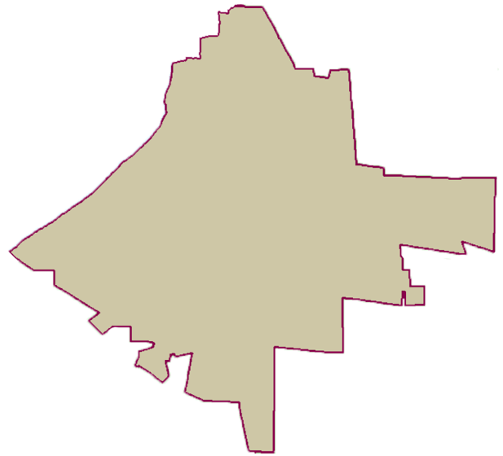
PAN | MOVIMIENTO CIUDADANO |  | PRI | PVEM | NUEVA ALIANZA
1,082 | 10,332 | 376
PARTICIPACIÓN CIUDADANA | 62.8344%
ABSTENCIONISMO | 37.1656%

GANADOR

LISTA NOMINAL |  | 55,581
SECCIONES |  | 48
CASILLAS |  | 105

PARTICIPACIÓN CIUDADANA |  | 62.8344%
ABSTENCIONISMO |  | 37.1656%

